작성법
10년계획 작성법

10년 계획은 전반적인 계획 및 10년간에 대한 자신의 세부적인 계획을 작성하는 것입니다.
작성을 위해서 먼저 [10년 계획표]시트에서 B2셀의 □□□ 부분에 자신의 이름을 기입합니다.
그리고, 작성일을 입력합니다.
작성일을 입력하면, 자동으로 기준일이 갱신됩니다. 기준일이란, 주차별 계산을 하기 위해서
작성일이 토요일인 경우에 자동으로 다음주 월요일로 설정됩니다.
아래에 있는 기준일은 계산으로 얻어지는 값으로, 입력하지 않습니다.

기준일을 입력했다면, 자동으로 각 년도와 주, 월, 분기가 정리됩니다.

월/분기/주 항목을 보면 [삭제할 행]이라는 행이 보입니다. 이 행들은 삭제를 해 주시면 됩니다.
각 행의 번호를 클릭해서 행을 전체선택하고 삭제해 줍니다.

삭제할 행을 모두 지우고 나면 아래 그림과 같이 작성일에 맞는 10년 계획표를 얻을 수 있습니다.
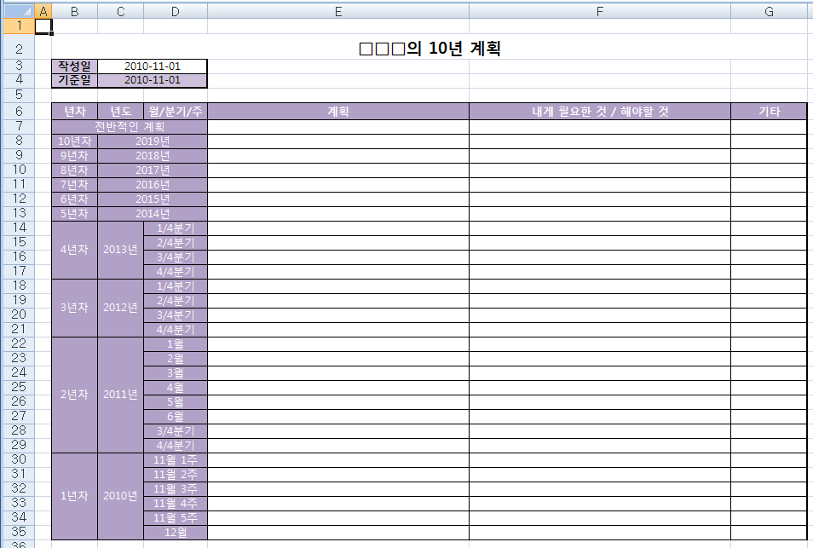

우선 전반적인 계획 셀에 10년에 대한 거시적인 계획을 정리합니다.
계획은 전체적으로 직업, 직장, 직위/직책, 실무역량, 기타역량, 학력/자격/어학 으로 구분해서 작성합니다.
직업은 자신이 담당하고 있는 직업/직군과 관련된 계획으로 회사와 무관한 영역입니다. 자신이 선택한 직업/직군에 대한 계획입니다.
직장은 현재 회사와 관련되거나, 회사를 다니는 것과 관련된 계획입니다.
직위/직책은 진급에 관련된 계획이나 리더십 등과 관련된 계획입니다.
실무역량은 직업/직군과 관련된 실력/역량을 늘리는 것과 관련된 계획입니다.
기타역량은 업무와는 관련이 없지만, 교양/소양과 관련된 영역의 자기계발 계획입니다.
학력/자격/어학은 각각 해당 영역의 능력을 인정받는 것과 관련된 계획입니다.
이 부분에서는 구체적이지 않은 추상적인 내용으로 구성해도 됩니다.
계획이 완성되었다면, [오른쪽의 내게 필요한 것 / 해야할 것] 셀에 왼쪽의 계획에 대해서 필요하거나, 해야하는 것들에 대해서 정리합니다.
예를 들어서 게임 기획을 하고 싶다면, 기획과 관련된 자격증을 취득하는 등의 계획을 수행하기 위한 것들을 정리합니다.

전반적인 계획이 마무리되었다면, 각 계획을 수행하기 위해서 선후관계를 정리합니다.
특정 계획을 진행하기 위해서 다른 계획을 먼저해야 하는 경우와 같이 진행에 대해서 먼저 해야 할 것을 앞으로 배치해 줍니다.
선후관계를 정리할 때에는 목표가 확실하고 단기적인 계획을 먼저 진행하는 것이 좋습니다.

전반적인 계획의 내용을 선후 관계를 정리했다면, 이제 각 년차의 기간을 보고 계획을 분배합니다.
1년차의 경우 첫달은 각 주별로, 두번째달 부터는 1개월 단위로 진행됩니다.
이 기간에 맞춰서 해당 기간내에 끝낼 수 있는 일들을 정리해 봅니다.
주로 초반에는 업무에 익숙해지는 것과 관련된 계획을 배치하는 것이 좋습니다.

구체적이지 않고, 계획을 세분화 해도 어느정도 추상적인 것들은 분기 단위 이상에 넣는 것이 좋습니다.
전체적으로 계획이 정리되었다면, 전반적인 계획때와 마찬가지로 각 계획에 필요한 것과 해야할 것을 오른쪽에 정리해 줍니다.

